资产分类及拨备预算
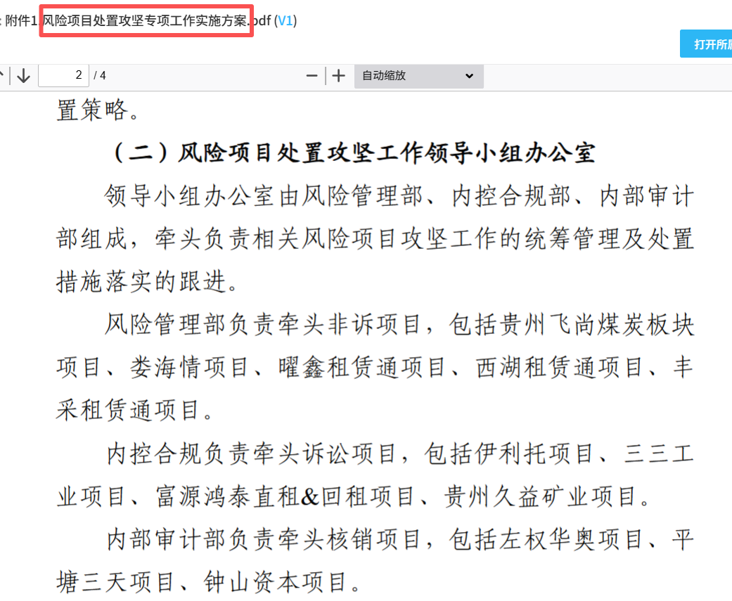
项目五级分类 | 2025年末 |  | 2026年变动 |  |  |  |  |  |  |  |  |  | 年末预计
 | 贷款余额 | 拨备余额 | 存量项目回收 | 新增投放 | 本年投放回收 | 正常转关注 | 关注转不良 | 核销减少 | 贷款分类回调 | 拨备计提 | 拨备补充 | 核销消耗拨备 | 贷款余额 | 拨备余额
正常类贷款 | 545,158.12 | 26,174.70 | 247,902.51 | 300,000.00 | 38,278.76 | -3,166.28 |  |  | - |  |  |  | 555,810.57
关注类贷款 | 26,340.98 |  | 177.37 |  |  | 3,166.28 | -13,595.57 |  | - |  |  | - | 15,734.31
次级类贷款 | 6,529.02 |  |  |  |  |  | 13,595.57 | -707.78 | - |  |  | -707.78 | 19,416.81
可疑类贷款 |  |  |  |  |  |  |  |  |  |  |  |  | -
损失类贷款 |  |  |  |  |  |  |  |  |  |  | - |  | -
合计 | 578,028.12 |  | 248,079.88 | 300,000.00 | 38,278.76 | - |  |  | - |  |  |  | 590,961.70

贷款分类/项目名称 | 2025年末 |  |  | 2026年处置安排 |  |  |  |  |  |  |  |  |  |  |  |  | 年末预计
不良贷款 | 贷款余额 （万元） | 拨备余额 | 项目阶段划分 | 可处置资产状况 | 处置回收目标 | 具体处置措施 | 处置回收时间 | 展期安排 | 累计展期次数 | 项目阶段划分调整 | 正常转关注 | 关注转不良 | 贷款分类回调 | 项目核销 | 处置安排关键时点 | 影响拨备金额 | 贷款余额 | 拨备余额
伊利托物流 | 6,529.02 | 4,896.76 | 3
飞尚白坪矿业回租 |  |  |  |  |  |  |  |  |  |  |  | 499.75
飞尚白坪煤业回租2项目 |  |  |  |  |  |  |  |  |  |  |  | 1,650.47
飞尚新松煤业回租 |  |  |  |  |  |  |  |  |  |  |  | 1,194.82
飞尚永福直租2项目 |  |  |  |  |  |  |  |  |  |  |  | 2,085.35
飞尚新松直租2 |  |  |  |  |  |  |  |  |  |  |  | 1,456.17
飞尚浦鑫能源永晟煤矿直租3 |  |  |  |  |  |  |  |  |  |  |  | 6,001.22
西湖煤业536万租赁通直租 |  |  |  |  |  |  |  |  |  |  |  | 126.63 |  | -126.63
阿戛租赁通 |  |  |  |  |  |  |  |  |  |  |  | 83.22 |  | -83.22
福成矿业 |  |  |  |  |  |  |  |  |  |  |  | -
福泉市顺意矿业 |  |  |  |  |  |  |  |  |  |  |  | 258.96 |  | -258.96
丰采回租 |  |  |  |  |  |  |  |  |  |  |  | 192.79 |  | -192.79
丰采直租 |  |  |  |  |  |  |  |  |  |  |  | 46.17 |  | -46.17
…
小计 | 6,529.02 | 4,896.76 |  |  | - |  |  |  |  |  | - | 13,595.57 | - | -707.78 |  | -
关注类贷款 | 2月末贷款余额 （万元） | 拨备余额 | 项目阶段划分 | 可处置资产状况 | 处置回收目标 | 具体处置措施 | 处置回收时间 | 展期安排 | 累计展期次数 | 项目阶段划分调整 | 正常转关注 | 关注转不良 | 贷款分类回调 | 项目核销 | 处置安排关键时点 | 影响拨备金额 | 贷款余额 | 拨备余额
娄海情 | 13,269.18 | 6,502.44 | 3 |  | 120
飞尚白坪矿业回租 | 509.75 | 178.41 | 2 |  |  |  |  |  |  |  |  | -499.75
飞尚白坪煤业回租2项目 | 1,660.47 | 581.17 | 2 |  |  |  |  |  |  |  |  | -1,650.47
飞尚新松煤业回租 | 1,204.82 | 512.16 | 2 |  |  |  |  |  |  |  |  | -1,194.82
飞尚永福直租2项目 | 2,092.57 | 732.40 | 2 |  |  |  |  |  |  |  |  | -2,085.35
飞尚新松直租2 | 1,463.32 | 512.16 | 2 |  |  |  |  |  |  |  |  | -1,456.17
飞尚浦鑫能源永晟煤矿直租3 | 6,011.22 | 2,103.93 | 2 |  |  |  |  |  |  |  |  | -6,001.22
西湖煤业536万租赁通直租 | 129.63 | 129.63 | 2 |  |  |  |  |  |  |  |  | -126.63
阿戛租赁通 |  |  |  |  |  |  |  |  |  |  | 83.22 | -83.22
福成矿业 |  |  |  |  |  |  |  |  |  |  | 2,585.13
福泉市顺意矿业 |  |  |  |  |  |  |  |  |  |  | 258.96 | -258.96
丰采回租 |  |  |  |  |  |  |  |  |  |  | 192.79 | -192.79
丰采直租 |  |  |  |  |  |  |  |  |  |  | 46.17 | -46.17

…
小计 | 26,340.98 | 11,252.30 |  | - | 120.00 | - |  | - |  |  | 3,166.28 | -13,595.57 | - | -
贷款分类/项目名称 | 2025年末 |  |  | 2026年处置安排
已核销项目 | 核销余额 （万元） | 核销本金 | 已处置回款 | 剩余可处置资产状况 | 目标处置回收金额 | 具体处置措施 | 关键步骤达成时间目标 | 影响拨备金额
左权华奥（2023年10月） | 2,046.53 | 2,295.00 | - | 租赁物评估值1106万元和681万元（移地使用） | 0元。原因如下：一是左权华奥项目已法律终本，租赁物因不具备处置条件未列入法律执行范围，客观情况表明租赁物处置存在较大难度和不确定因素。二是挂牌过程是否成交以及成交价格存在较大不确定性，难以估计，且挂牌成交后的租赁物移交需要承租人配合，若不配合需采取其他法律措施，进度难以把握。综上，为确保预算的准确性，处置回收金额定位0.若能成功回款，届时可作为预算外回款。 | 1.督导挂牌流程，明确备案等程序； 2.督导挂牌拍卖。 | 1.2026年上半年明确挂牌流程，具备挂牌条件的，年内完成挂牌。跟踪挂牌成交情况。
平塘三天（2023年12月） | 2,204.68 | 2,219.63 | 3 | 已与承租人达成一致，《风险化解方案》经总办会审议通过，方案如下：落实原中国银行保险监督管理委员会非银部《关于进一步推动非银机构不良资产处置有关事项的通知》（〔2023〕 103 号），进一步加大公司不良资产处置力度，持续夯实发展基础，严格执行公司董事会（董纪字〔2023〕16号）审议决定，对贵州平塘三天回租项目按照“账销案存、权在力催”的原则继续催收，持续加大司法处置力度，最大程度保障公司合法权益。在项目核销后，经与项目承租人、担保人持续沟通现场谈判，2025年12月获得“银行债务置换”窗口机会，拟通过结清协议将该笔债务一次性结清，若结清可回收735万元，完成项目风险退出。 | 735万元。 预算情况说明：因平塘三天项目自出险至今采取催收、谈判、诉讼多种措施，但截至目前尚未能处置完毕回款，能否回款客观上存在极大不确定性。本次拟抓住银行置换契机，但进度和结果仍存在较大不确定性。初步预算回款735万元，鉴于平塘三天已核销表外管理，建议公司结合预算实际，通盘考虑确定是否列入预算内。 | 持续跟踪地方政府对接的置换的银行申报额度，推进债务置换相关事宜。 | 持续与承租人谈判，跟踪置换进展，争取2026年内结清。
富源鸿泰(2024年4月） | 5,160.94 | 5,353.52 | 3,789.92 | 1.法院选定的评估公司出具的《评估报告》，租赁物评估价值为5,233,100.00元 2.2026年1月26日一拍开拍并流拍，待启动二拍程序。 | 0 | 推进租赁物二拍及变卖，若流拍后公司需接受以物抵债，抵债价格为2,930,536.00元（按评估价值5.6折计算） | 2026-12-01 | 0
三三工业（2024年12月） | 657.58 | 680.3 | -
钟山资本（2025年1月） | 7,740.32 | 7,500.00 | 1,000.00
曜鑫回租（2025年11月） | 488.74 | 496.7 | - | 1.启动诉讼程序，2025年12月15日获得一审生效判决。 2.2026年1月公司向法院提交执行申请 | 0 | 推进案件执行 | 2026-12-01 | 0
xxx项目
xxx项目
…
小计 | 18,298.79 | 18,545.15 | 4,792.92 | - | - | - |  | -

填写说明： 1.不良贷款、关注类贷款、已核销项目的2026年处置安排，按照2025年8月党总支会研究通过的《中煤科工金融租赁股份有限公司风险项目处置攻坚专项工作实施方案》分工，由牵头部门组织填写。 2.2026年新增的风险项目由风险管理部牵头组织填写。 3.公司拨备余额已至底线且计提空间极其有限，处置措施应是可切实回收或压减风险敞口的举措，不能只以核销为终极目标。

